day52_角色管理
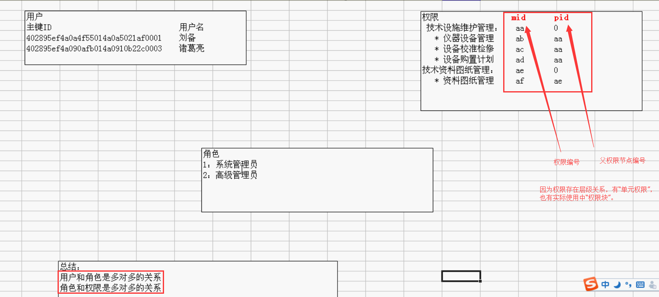
用户不直接和权限挂钩，而是通过角色进行过度，因为实际使用中权限可能很多，如果新建一个用户就要绑定很多权限，比较麻烦，一个用户的权限不会经常变动，所以就把不同用户的权限封装成“角色”，这样就实现复用。

角色实际上就是权限的封装（集合）

数据库设计

 | 用户表 | 普通用户表
 | 角色表
 | 权限表
 | 用户角色表
 | 角色权限表

 | 角色表

 | 权限表

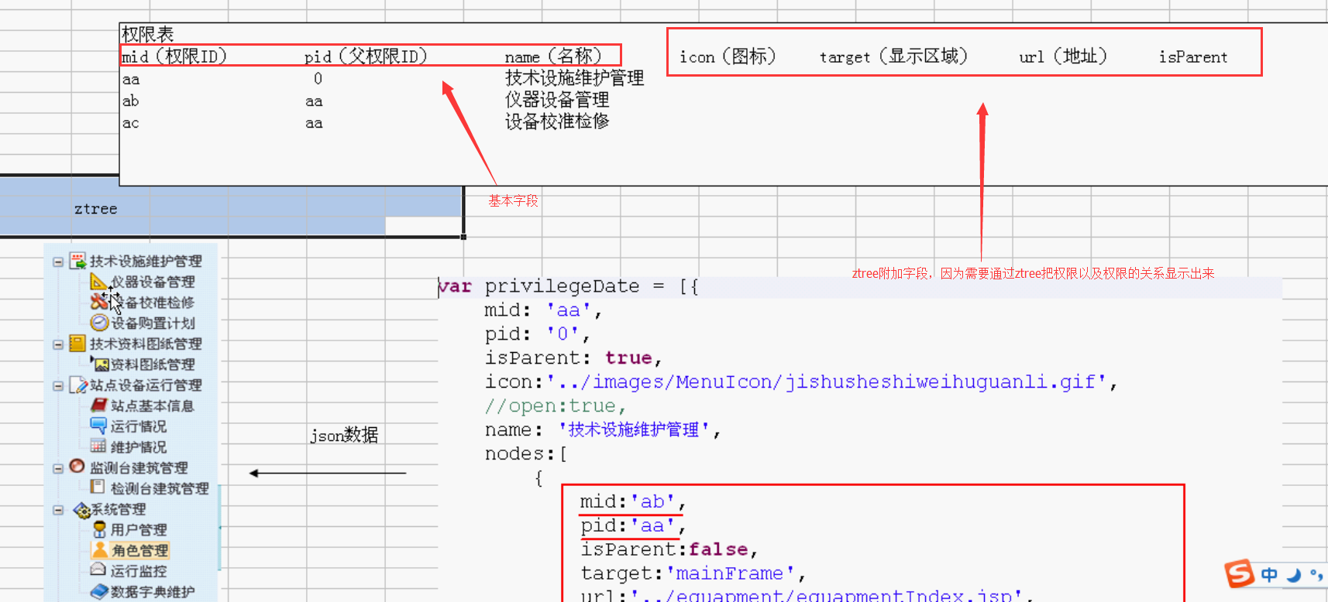

 | 角色权限表

表格设计原理
1. 多对多关系，建立有一张关系表
2. 一对一关系，一个表中添加另一个表的主键
3. 一对多关系，“多”方添加“一”方的主键

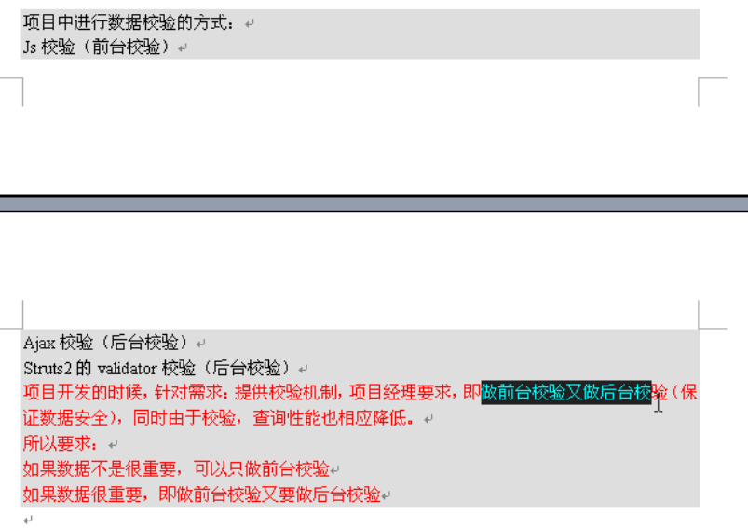

数据校验方式，三种校验方式
1. 后台校验
a. Ajax校验
b. 后台直接校验
2. 前台校验
a. JS校验
数据不是很重要的时候，可以只使用前台校验
数据比较重要的时候，既要做前台校验，也要做后台校验

